ゴールシーク
売上高 | 単価 × 販売数 |  | 30,000,000
 | A商品単価 | 3,000 |  | ゴールシーク
 | A商品販売数 | 10,000 |  | 損益分岐点の(営業利益がゼロになる)商品販売数を求める
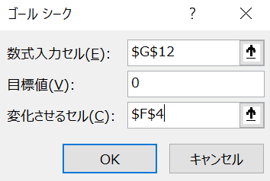
変動費 | (仕入単価＋その他変動費)×販売数 |  | 15,000,000
 | A商品仕入単価 | 1,000
 | A商品1個あたりのその他変動費 | 500
限界利益 | 売上高ー変動費 |  | 15,000,000
 | A1個あたりの限界利益 | 1,500
固定費 |  |  | 5,000,000

営業利益 |  |  | 10,000,000

ソルバー
価格見積データ
 | 販売単価 | 単位当たり変動費 | 単位当たり限界利益
製品X | 80 | 48 | 32 |  | ソルバー
製品Y | 40 | 28 | 12 |  | 年間限界利益を最大にする製品Xと製品Yの最適生産量
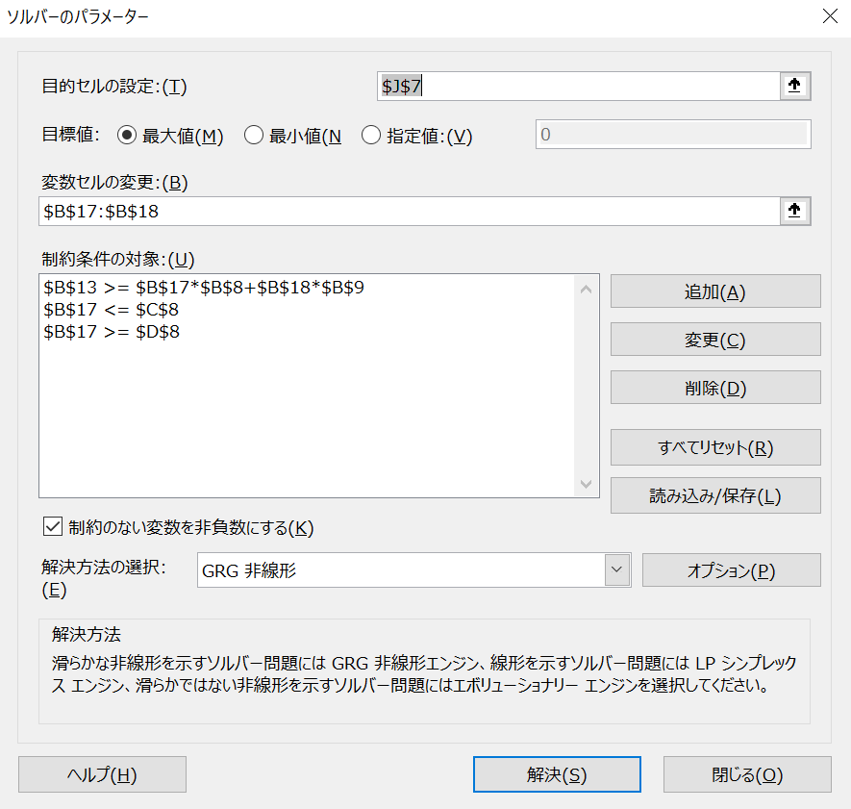
生産に関する製品別データ
 | 必要機械作業時間 | 最大需要量 | 最小需要量
製品X | 4 | 12,000 | 10,000
製品Y | 1 | 30,000 | 5,000

生産設備全体・部門全体のデータ
固定費 | 480,000
機械稼働能力 | 60,000

年度利益計画
 | 年間生産量(最適解) | 年間売上高 | 年間変動費 | 年間限界利益
製品X | 10,000 | 800,000 | 480,000 | 320,000
製品Y | 20,000 | 800,000 | 560,000 | 240,000
合計 | 30,000 | 1,600,000 | 1,040,000 | 560,000

